Sheet1
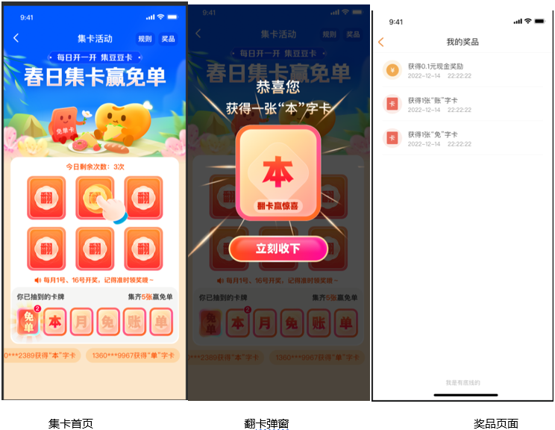
规则 | 豆豆钱 | 维信卡卡贷
活动对象 | 部分豆豆钱客户 | 维信卡卡贷暂无
活动时间 | 上线时间：2023年06月07日
活动入口 | ①APP—首页—中间固定栏/漂浮窗； ②我的页面—金刚位； ③发现页面； ④提现完成页跳出活动弹窗； ⑤手动还款完成页跳出活动弹窗；
活动详情 | 1、客户进入活动页面后，在在每个周期（1-15号，16-次月1号）集齐5张卡片：【本月免账单】。 2、活动页面默认展示6张未翻开卡片，点击卡片，翻开卡片，卡片正面展示文字：恭喜您，获得一张“X”字卡。 3、客户翻开至卡片背面即完成惊喜领取，对应文字翻开后展示对应奖项：会员福利和免单对mgm活动。 4、客户集卡情况可点击集卡活动页右上角“奖品”查看。 5、每个周期内最多集齐3次免单卡，每月1号、16号统一开免单卡奖项。 6、未到规定时间用户点击免单卡系统会提示“每月1号、16号来豆豆钱开启免单卡哦” 7、1号和16号凌晨统一开奖，用户仅可在当天查看中奖信息。打开免单卡，展示开卡弹窗，用户点击立即开卡。
活动规则 | 1、 每天、每人有3次翻卡机会。 2、集齐“本月免账单”五张卡牌之后，可以参加免单现金奖励，最低0.1元现金红包。 3、免账单范围仅限开奖时判断，最高上限100元，超出部分不予发放。 4、每个开奖周期，免单奖5名，10元现金奖100名，0.5元现金奖1000名、0.1元现金10000名。 5、每月开奖日为1号 、16号，开奖日前未集齐5张卡片，卡片清零，需要重新集。 6、集卡奖励会通过现金的形式进行发放（每月1号 、16号开奖自动发放），中奖详情可至我的-中奖记录、豆豆钱包内查看。

